Note work
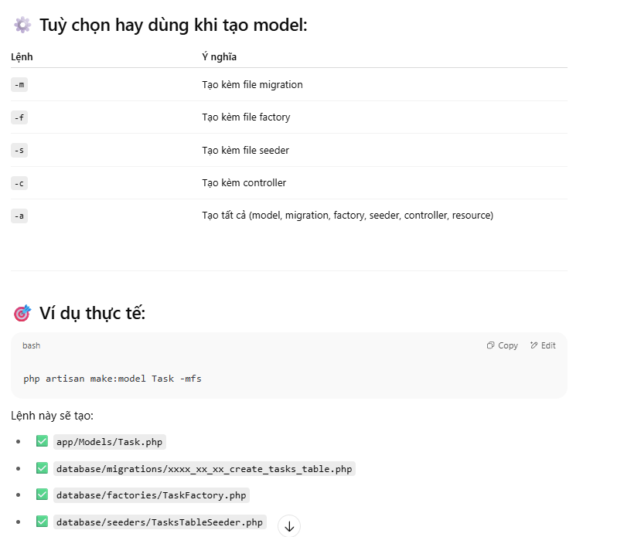
2025-07-05
 | Gợi ý cấu trúc thư mục Laravel (theo chức năng)

